Накладная-№3
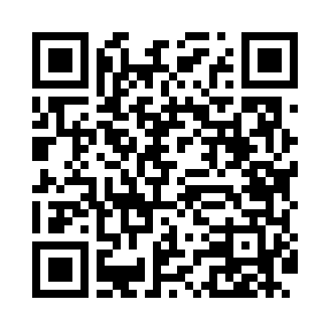
Номер товарно-транспортной накладной: |  |  | Торговый представитель: Karimov Amirjon
Поставщик: Toshkent falcon fly 2 |  |  | Телефон торгового представителя: +
Дата отгрузки: 11.11.2025 |  |  | Контрагент: """" Klient
Дата консигнации: |  |  | Адрес:
Доставщик: |  |  | Телефон:
Телефон доставщика:
Время заказа: 11.11.2025 13:37:56
№ | Штрих-код | Название товаров (работ,услуг) | Количество | Количество в кейсе | Цена | Сумма
 |  |  | 10 |  |  | 424000
1 | 6905621392364 | Ложка Вилка DB-92-36 | 2 | 2 шт. | 30,000 | 60,000
2 | 6905621392357 | Металл санчқи DB-92-35 | 2 | 2 шт. | 43,000 | 86,000
3 | 6905621392340 | Ложка DB-92-34 | 2 | 2 шт. | 42,000 | 84,000
4 | 6988321602629 | Друшлаг металлическая 29cm DB-3-127 | 1 | 1 шт. | 43,000 | 43,000
5 | 6988011013162 | Деревянная разделочная доска 34*24 в большой каропке 20 шт DB-13-16 | 1 | 1 шт. | 37,000 | 37,000
6 | 2016513094694 | Поднос столовый пластмасс 35.5x46 sm XP-11-3 | 1 | 1 шт. | 60,000 | 60,000
7 | 6920240023888 | Коврики напольные для ванной комнаты 45*80 XP -23-88 | 1 | 1 шт. | 54,000 | 54,000
Итого: 424000

